画面遷移図_ユーザー
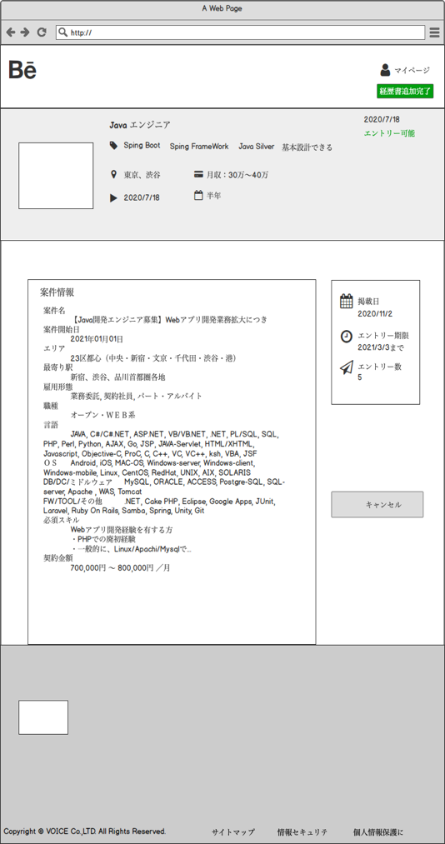
画面遷移図

 | 新規登録フロー |  | 経歴追加、エントリーフロー
 | ログインフロー |  | マイページフロー

 | 詳細閲覧フロー |  | 絞り込み検索フロー

 |  |  |  |  |  |  |  |  |  |  |  | ③U-3新規登録画面
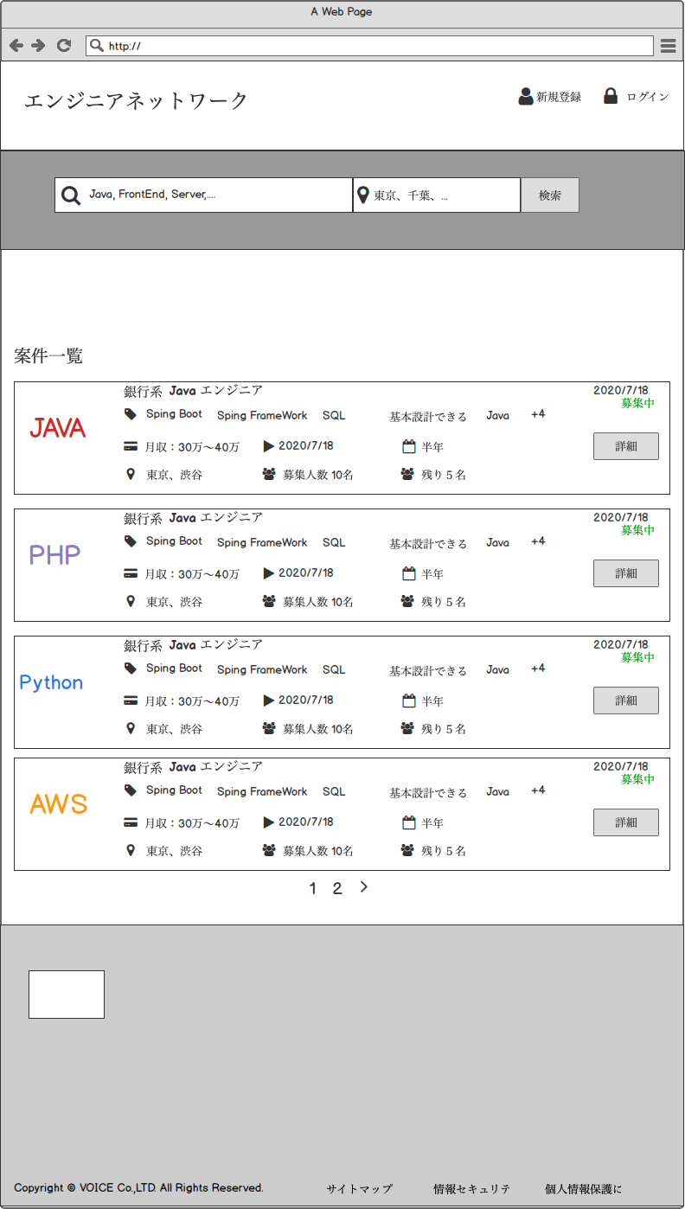
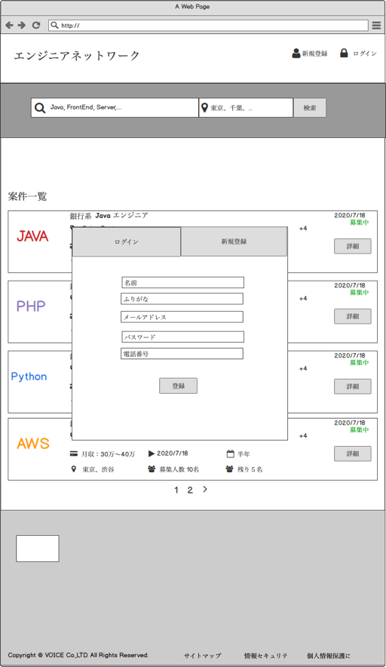
 | ①U-1 トップページ |  |  |  |  | ②U-2 ログイン画面
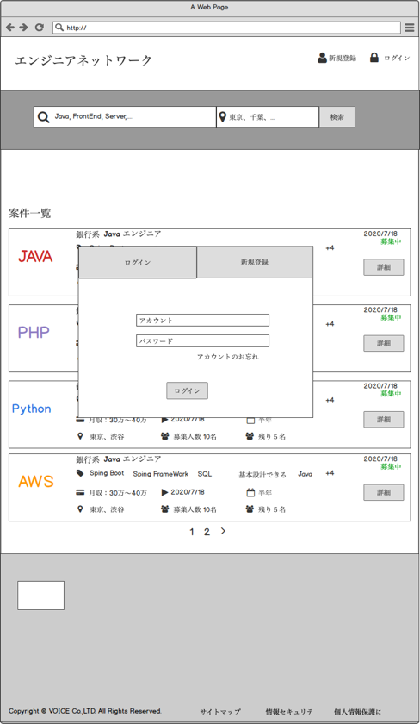

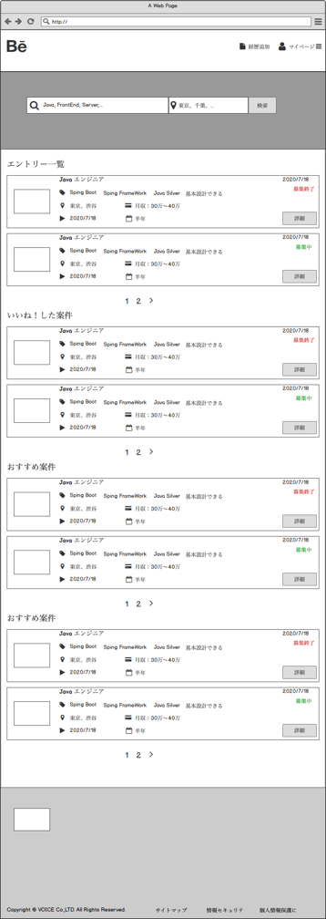

 |  |  |  |  |  |  | ⑤U-5プロフィールの入力画面

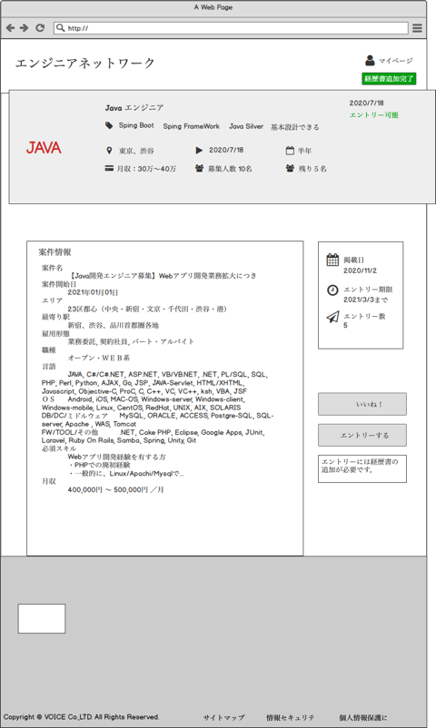
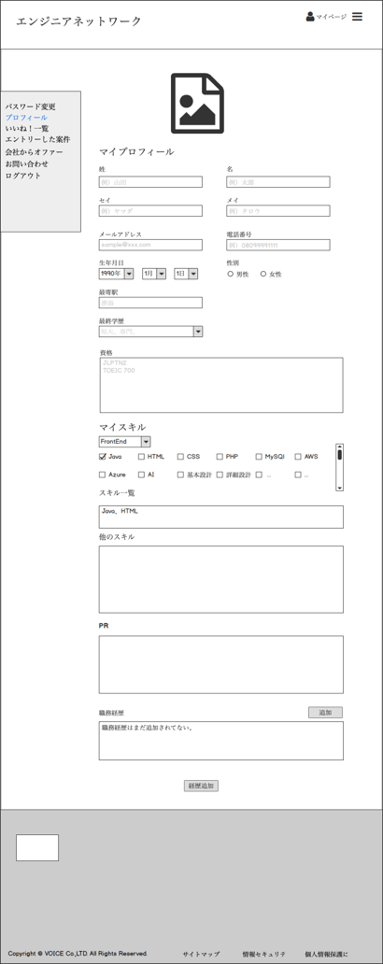
 |  | ④U-4案件詳細画面 |  |  |  |  |  |  |  |  |  |  |  | ⑥U-6ログイン後案件一覧画面

 |  |  |  |  | 経歴追加してない

 |  |  |  | 経歴追加済み

 |  |  |  | ⑦U-7エントリー後お知らせ画面
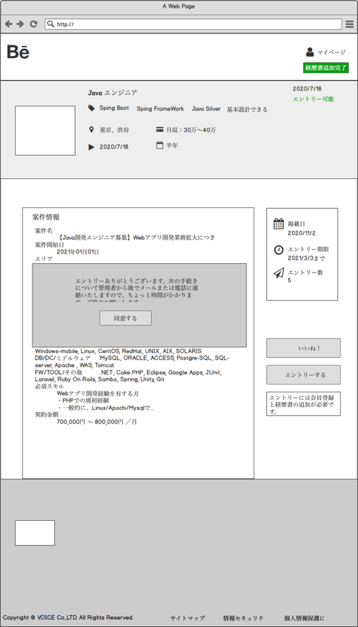

 |  |  |  |  |  |  |  |  | ⑨U-9いいね！一覧画面 |  | ⑩U-10エントリしたー案件 画面 |  | ⑪U-11プロフィール管理画面 |  | ⑫U-12お問い合わせ画面
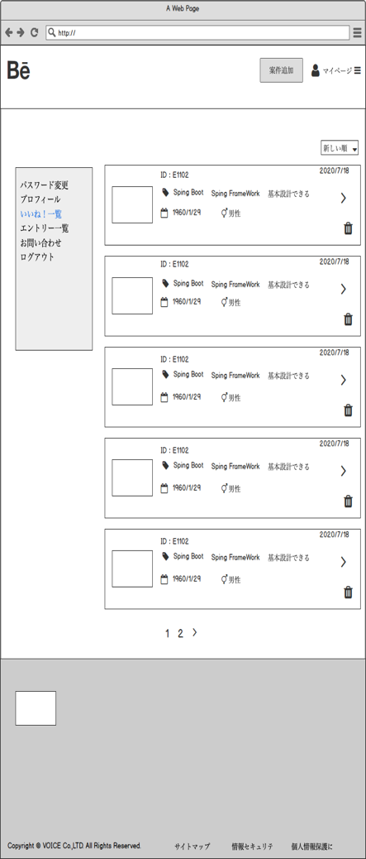
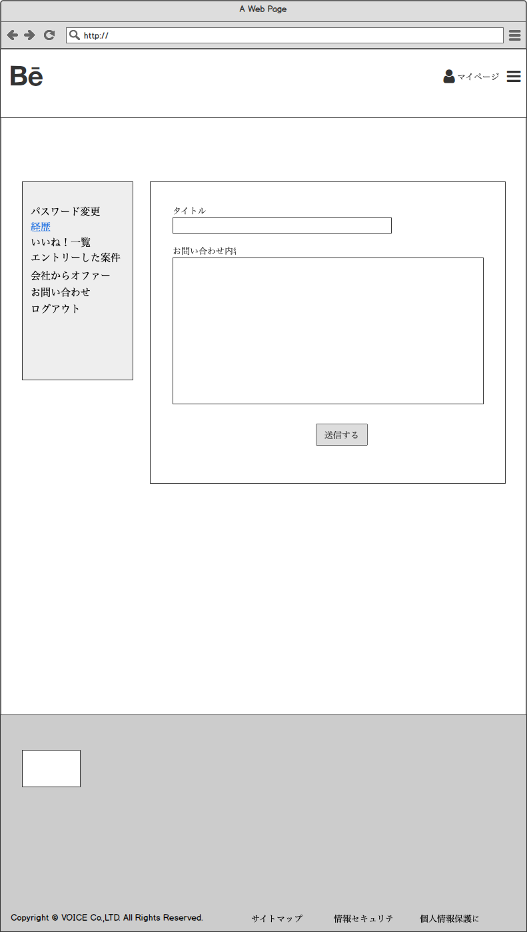

⑧U-8絞り込み検索画面
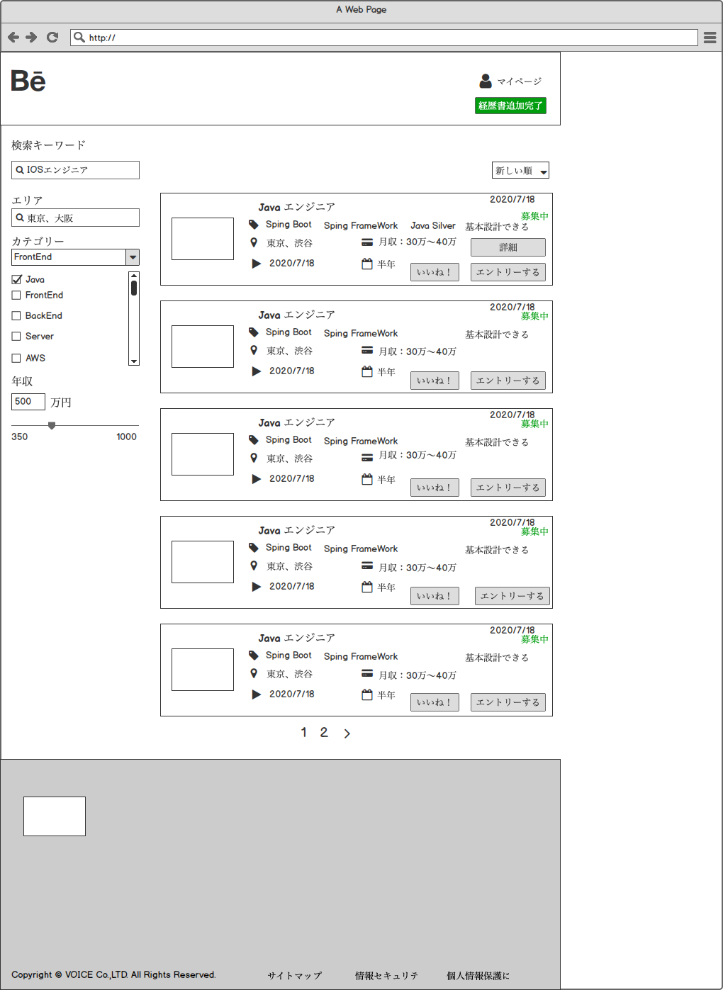

 |  |  | 経歴追加してない

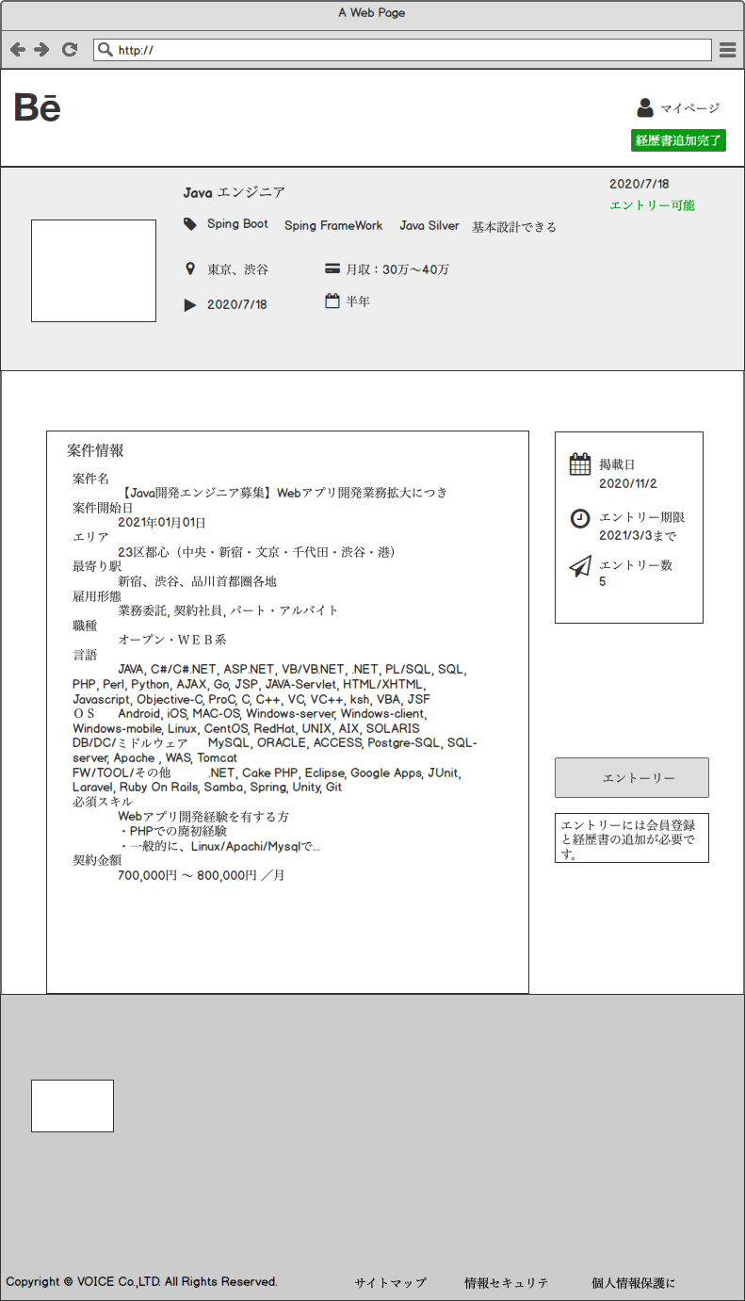
 |  |  |  | ⑭U-14いいね案件＿案件詳細画面
 |  |  |  |  |  |  |  | 経歴追加済み
 |  |  |  |  |  |  |  |  |  | ⑬U-13エントリー＿案件詳細画面

